วัน
 |  |  |  |  |  |  |  |  |  |  |  |  |  |  |  |  |  |  |  |  |  |  |  |  |  |  | ลิฟท์ช่องที่
 |  |  |  | บริษัท โตโยต้านนทบุรี ผู้จำหน่ายโตโยต้า จำกัด
ผู้จัดการศูนย์บริการ |  |  | ผช.ผจก./เจ้าหน้าที่ หน่วยงานซ่อมบำรุง | ตารางการตรวจเช็คและบำรุงรักษา ลิฟท์ยกรถ 2 เสา เดือน...........................พ.ศ..................... |  |  |  |  |  |  |  |  |  |  |  |  |  |  |  |  |  |  |  |  |  |  | ผู้รับผิดชอบ
 |  |  |  | แผนก.........................................................สาขา............................................

ประจำวัน | ลำดับ | รายการตรวจเช็ค | รายละเอียดในการตรวจเช็ค |  | 1 | 2 | 3 | 4 | 5 | 6 | 7 | 8 | 9 | 10 | 11 | 12 | 13 | 14 | 15 | 16 | 17 | 18 | 19 | 20 | 21 | 22 | 23 | 24 | 25 | 26 | 27 | 28 | 29 | 30 | 31
 | 1 | การรั่วของกระบอก ไฮโดรลิค | ต้องไม่มีคราบน้ำมันรั่วซึมระหว่างแกนลูกสูบกับซีลกันฝุ่น,
 |  |  | ระดับน้ำมันในถังต้องไม่ต่ำกว่า MIN
 | 2 | ระบบ Safety Lock | กลไกต้องอยู่ในสภาพปกติพร้อมใช้งาน
 | 3 | การล๊อคของแขนยกรถ | ดูที่เฟืองล๊อคที่ปลายแขน ขณะที่ยกลิฟท์ขึ้นจากพื้นล่างสุด
 |  |  | เมื่อยกลิฟท์ขึ้นแล้วแขนต้องถูกล็อค
 | 4 | ยางรองยกรถ | ต้องอยู่ในสภาพดี ไม่ฉีกขาด ขาต่อไม่เสียรูปทรง
 |  |  | และน๊อตยึดยางรองขาลิฟท์ต้องแน่น มีครบ
 | 5 | ความต่างระดับแขนลิฟท์ | ยกลิฟท์ขึ้นให้แขนลิฟท์อยู่ที่ระดับอ้างอิง แขนลิฟท์ซ้าย
 |  |  | และขวา อยู่เสมอกันหรือต่างกันไม่เกิน 5 cm.
 | 6 | โซ่/สลิงและลูกรอก (ตามหน้างานจริง) | โซ่/สลิงไม่มีรอยฉีกขาด และไม่เป็นสนิมลูกรอกต้อง
 |  |  | หมุนได้คล่องตัวในช่วงที่ใช้งาน
 | 7 | ชุดควมคุมลิฟท์ | เมนเบรกเกอร์, ปุ่มกด, คันโยก ต้องอยู่ในสภาพสมบูรณ์
 |  |  | และสามารถใช้งานได้ตามปกติ
 | 8 | การขึ้น - ลง ของลิฟท์ และสวิทช์ตัดสูงสุด | การขึ้นลง ราบเรียบไม่สะดุด และเมื่อลิฟท์ขึ้นสูงสุดระบบ
 |  |  | ต้องหยุดทำงานอัตโนมัติ
ลงชื่อผู้รับผิดชอบ
ลงชื่อผู้ตรวจสอบ(หัวหน้างาน)
ü
ข้อปฎิบัติ |  |  |  | สัญลักษณ์ | บันทึกปัญหาที่พบและแนวทางการแก้ไข
û
1.ต้องตรวจเช็คตามหัวข้อที่กำหนดก่อนเริ่มปฎิบัติงานทุกวัน |  |  |  | ปกติ | วันที่ |  |  |  |  | ปัญหาที่พบ |  |  |  |  |  |  |  |  |  | แนวทางแก้ไข |  |  |  |  |  |  |  |  |  | ผู้บันทึก
2.หากพบว่าลิฟท์มีปัญหาให้แจ้งหัวหน้าช่างทันที |  |  |  | ไม่ปกติ
3.ลิฟท์ที่ผิดปกติหรือใช้งานไม่ได้ต้องแขวนป้ายห้ามใช้งาน และแจ้งหัวหน้า |  |  |  | แก้ไขแล้ว
ให้รีบดำเนินการแจ้งซ่อมตามขั้นตอน

เอกสารฉบับที่ / วันที่ออกเอกสาร / วันที่มีผลบังคับใช้ : 3 /20/09/2561 / 01/10/2561 |  |  |  |  |  |  |  |  |  |  |  |  |  |  |  |  |  |  |  |  |  |  |  |  |  |  |  |  |  | EF-OFF-170

เดือน
บริษัท โตโยต้านนทบุรี ผู้จำหน่ายโตโยต้า จำกัด
ตารางการตรวจเช็คและบำรุงรักษา ลิฟท์ยกรถแบบ 2 เสา พ.ศ...............
แผนก.......................................สาขา......................

ประจำเดือน | ลำดับ | รายการตรวจเช็ค | รายละเอียดในการตรวจเช็ค |  | ......ม.ค. | ......ก.พ. | .......มี.ค. |  | ......เม.ย. | ......พ.ค. | ......มิ.ย. | ......ก.ค. | ......ส.ค. | .......ก.ย. | .......ต.ค. | ......พ.ย. |  | ........ธ.ค.
 | 1 | การรั่วของกระบอก ไฮโดรลิค | ต้องไม่มีคราบน้ำมันรั่วซึมระหว่างแกนลูกสูบกับซีลกันฝุ่น,
 |  |  | ระดับน้ำมันในถังต้องไม่ต่ำกว่า MIN
 | 2 | ระบบ Safety Lock | กลไกต้องอยู่ในสภาพปกติพร้อมใช้งาน
 | 3 | การล๊อคของแขนยกรถ | ดูที่เฟืองล๊อคที่ปลายแขน ขณะที่ยกลิฟท์ขึ้นจากพื้นล่างสุด
 |  |  | เมื่อยกลิฟท์ขึ้นแล้วแขนต้องถูกล็อค
 | 4 | ยางรองยกรถ | ต้องอยู่ในสภาพดี ไม่ฉีกขาด ขาต่อไม่เสียรูปทรง
 |  |  | และน๊อตยึดยางรองขาลิฟท์ต้องแน่น มีครบ
 | 5 | ความต่างระดับแขนลิฟท์ | ยกลิฟท์ขึ้นให้แขนลิฟท์อยู่ที่ระดับอ้างอิง แขนลิฟท์ซ้าย
 |  |  | และขวา อยู่เสมอกันหรือต่างกันไม่เกิน 5 cm.
 | 6 | น๊อตยึดฟันล็อคแขนลิฟท์ | น๊อตยึดฟันล็อคแขนลิฟท์ต้องแน่นไม่คลายตัว
 | 7 | โซ่/สลิงและลูกรอก (ตามหน้างานจริง) | โซ่/สลิงไม่มีรอยฉีกขาด และไม่เป็นสนิมลูกรอกต้อง
 |  |  | หมุนได้คล่องตัวในช่วงที่ใช้งาน
 | 8 | ชุดควมคุมลิฟท์ | เมนเบรกเกอร์, ปุ่มกด, คันโยก ต้องอยู่ในสภาพสมบูรณ์
 |  |  | และสามารถใช้งานได้ตามปกติ
 | 9 | สกรูยึดฐานลิฟท์ทั้งหมด | ต้องไม่ชำรุดและขัดแน่นทุกตัว
 | 10 | การขึ้น - ลง ของลิฟท์ และสวิทช์ตัดสูงสุด | การขึ้นลง ราบเรียบไม่สะดุด และเมื่อลิฟท์ขึ้นสูงสุดระบบ
 |  |  | ต้องหยุดทำงานอัตโนมัติ
ลงชื่อผู้ตรวจเช็ค (ช่างซ่อมบำรุง)
ลงชื่อผู้ตรวจสอบ (หัวหน้างาน)
ü
ข้อปฎิบัติ |  |  |  | สัญลักษณ์ | บันทึกปัญหาที่พบและแนวทางการแก้ไข
û
1.ต้องตรวจเช็คตามหัวข้อที่กำหนดก่อนเริ่มปฎิบัติงานทุกวัน |  |  |  | ปกติ | วันที่ |  |  | ปัญหาที่พบ |  |  |  |  | แนวทางแก้ไข |  |  |  | ผู้บันทึก
2.หากพบว่ามีปัญหาให้แจ้งหัวหน้าช่างทันที |  |  |  | ไม่ปกติ
3.กรณีพบความผิดปกติหรือใช้งานไม่ได้ต้องแขวนป้ายห้ามใช้งาน |  |  |  | แก้ไขแล้ว
และแจ้งหัวหน้าให้รีบดำเนินการแจ้งซ่อมตามขั้นตอน

เอกสารฉบับที่ / วันที่ออกเอกสาร / วันที่มีผลบังคับใช้ : 3 /20/09/2561 / 01/10/2561 |  |  |  |  |  |  |  |  |  |  |  |  |  |  |  |  |  |  | EF-OFF-170

ลิฟท์คานล่าง TPL 4.0
บริษัท โตโยต้านนทบุรี ผู้จำหน่ายโตโยต้า จำกัด
ตารางการตรวจเช็คและบำรุงรักษา ลิฟท์ยกรถ 2 เสา (คานล่าง)
CEEGOS : TPL 4.0

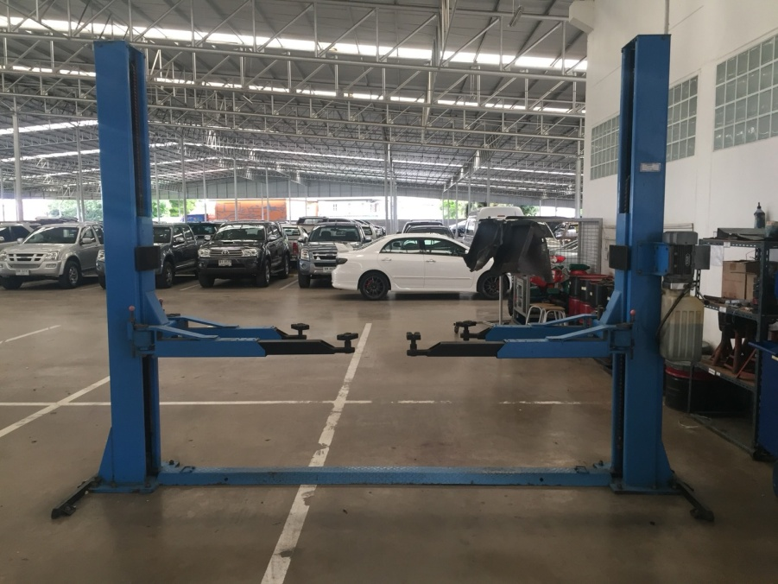

ลำดับ | รายการตรวจเช็ค |  |  | รายละเอียดในการตรวจเช็ค
1 | การรั่วของกระบอกไฮโดรลิค |  |  | ต้องไม่มีคราบน้ำมันรั่วซึมระหว่างแกนลูกสูบกับซีลกันฝุ่น, ระดับน้ำมันในถังต้องไม่ต่ำกว่า MIN
2 | ระบบ Safety Lock |  |  | กลไกต้องอยู่ในสภาพปกติพร้อมใช้งาน
3 | การล๊อคของแขนยกรถ |  |  | ดูที่เฟืองล๊อคที่ปลายแขน ขณะที่ยกลิฟท์ขึ้นจากพื้นล่างสุด เมื่อยกลิฟท์ขึ้นแล้วแขนต้องถูกล็อค
 |  |  |  | ไม่สามารถหมุนได้อีก
4 | ยางรองยกรถ |  |  | ต้องอยู่ในสภาพดี ไม่ฉีกขาด ขาต่อไม่เสียรูปทรง และน๊อตยึดยางรองขาลิฟท์ต้องแน่น มีครบ
5 | ความต่างระดับแขนลิฟท์ |  |  | ยกลิฟท์ขึ้นให้แขนลิฟท์อยู่ที่ระดับอ้างอิง แขนลิฟท์ซ้ายและขวา อยู่เสมอกันหรือต่างกันไม่เกิน 5 cm.
6 | น๊อตยึดฟันล็อคแขนลิฟท์ |  |  | น๊อตยึดฟันล็อคแขนลิฟท์ต้องแน่นไม่คลายตัว
7 | โซ่และลูกรอก |  |  | ไม่มีรอยฉีกขาด และ ไม่เป็นสนิมลูกรอกต้องหมุนได้คล่องตัวในช่วงที่ใช้งาน, หล่อลื่นด้วยจาระบี
8 | ชุดควมคุมลิฟท์ |  |  | เมนเบรกเกอร์, ปุ่มกด, คันโยก ต้องอยู่ในสภาพสมบูรณ์ และสามารถใช้งานได้ตามปกติ
9 | สกรูยึดฐานลิฟท์ทั้งหมด |  |  | ต้องไม่ชำรุดและขันแน่นทุกตัว
10 | การขึ้น - ลง ของลิฟท์ และสวิทช์ตัดสูงสุด |  |  | การขึ้นลง ราบเรียบไม่สะดุด และเมื่อลิฟท์ขึ้นสูงสุดระบบต้องหยุดทำงานอัตโนมัติ

หมายเหตุ |  | : | ให้เลือกใช้ภาพประกอบให้ตรงตามประเภทลิฟท์ที่ใช้หน้างานจริง

ลิฟท์คานล่าง ELEC 4.0
บริษัท โตโยต้านนทบุรี ผู้จำหน่ายโตโยต้า จำกัด
ตารางการตรวจเช็คและบำรุงรักษา ลิฟท์ยกรถ 2 เสา (คานล่าง)
CEEGOS : ELEC 4.0

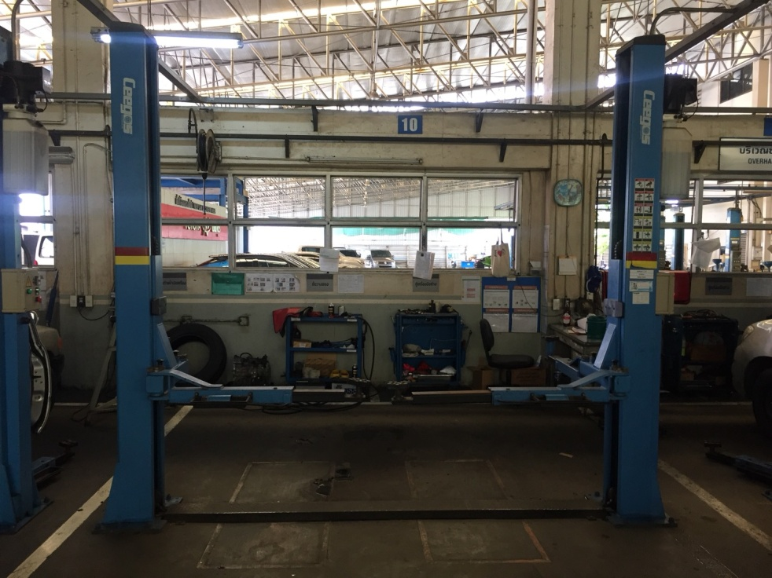

ลำดับ | รายการตรวจเช็ค |  |  | รายละเอียดในการตรวจเช็ค
1 | การรั่วของกระบอกไฮโดรลิค |  |  | ต้องไม่มีคราบน้ำมันรั่วซึมระหว่างแกนลูกสูบกับซีลกันฝุ่น, ระดับน้ำมันในถังต้องไม่ต่ำกว่า MIN
2 | ระบบ Safety Lock |  |  | กลไกต้องอยู่ในสภาพปกติพร้อมใช้งาน
3 | การล๊อคของแขนยกรถ |  |  | ดูที่เฟืองล๊อคที่ปลายแขน ขณะที่ยกลิฟท์ขึ้นจากพื้นล่างสุด เมื่อยกลิฟท์ขึ้นแล้วแขนต้องถูกล็อค
 |  |  |  | ไม่สามารถหมุนได้อีก
4 | ยางรองยกรถ |  |  | ต้องอยู่ในสภาพดี ไม่ฉีกขาด ขาต่อไม่เสียรูปทรง และน๊อตยึดยางรองขาลิฟท์ต้องแน่น มีครบ
5 | ความต่างระดับแขนลิฟท์ |  |  | ยกลิฟท์ขึ้นให้แขนลิฟท์อยู่ที่ระดับอ้างอิง แขนลิฟท์ซ้ายและขวา อยู่เสมอกันหรือต่างกันไม่เกิน 5 cm.
6 | น๊อตยึดฟันล็อคแขนลิฟท์ |  |  | น๊อตยึดฟันล็อคแขนลิฟท์ต้องแน่นไม่คลายตัว
7 | โซ่, สลิงและลูกรอก |  |  | ไม่มีรอยฉีกขาด และ ไม่เป็นสนิมลูกรอกต้องหมุนได้คล่องตัวในช่วงที่ใช้งาน, หล่อลื่นด้วยจาระบี
8 | ชุดควมคุมลิฟท์ |  |  | เมนเบรกเกอร์, ปุ่มกดต้องอยู่ในสภาพสมบูรณ์ และสามารถใช้งานได้ตามปกติ
9 | สกรูยึดฐานลิฟท์ทั้งหมด |  |  | ต้องไม่ชำรุดและขันแน่นทุกตัว
10 | การขึ้น - ลง ของลิฟท์ และสวิทช์ตัดสูงสุด |  |  | การขึ้นลง ราบเรียบไม่สะดุด และเมื่อลิฟท์ขึ้นสูงสุดระบบต้องหยุดทำงานอัตโนมัติ

หมายเหตุ |  | : | ให้เลือกใช้ภาพประกอบให้ตรงตามประเภทลิฟท์ที่ใช้หน้างานจริง

ลิฟท์คานล่าง LAUNCH
บริษัท โตโยต้านนทบุรี ผู้จำหน่ายโตโยต้า จำกัด
ตารางการตรวจเช็คและบำรุงรักษา ลิฟท์ยกรถ 2 เสา (คานล่าง)
LAUNCH : 235SBA

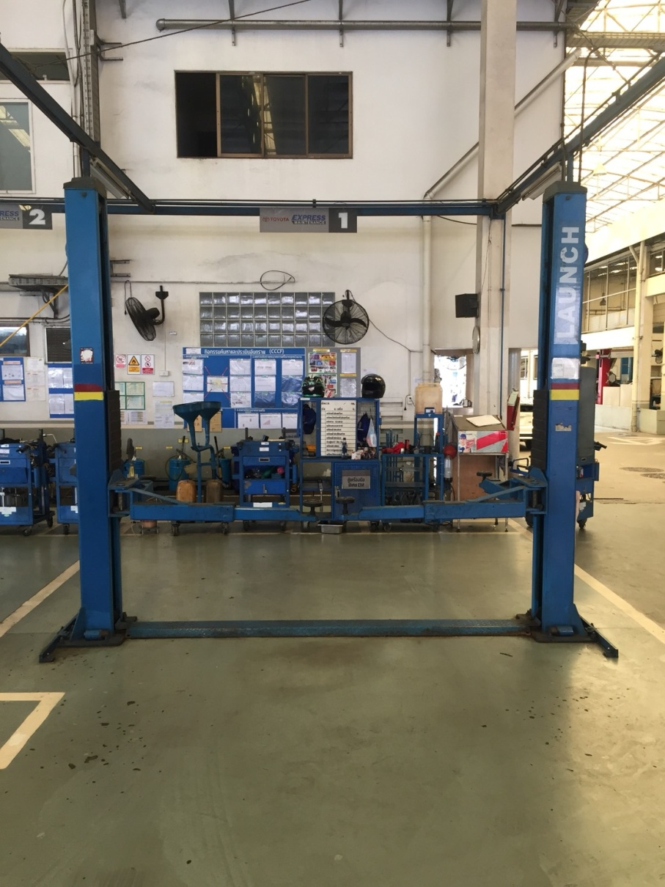

ลำดับ | รายการตรวจเช็ค |  |  | รายละเอียดในการตรวจเช็ค
1 | การรั่วของกระบอกไฮโดรลิค |  |  | ต้องไม่มีคราบน้ำมันรั่วซึมระหว่างแกนลูกสูบกับซีลกันฝุ่น, ระดับน้ำมันในถังต้องไม่ต่ำกว่า MIN
2 | ระบบ Safety Lock |  |  | กลไกต้องอยู่ในสภาพปกติพร้อมใช้งาน
3 | การล๊อคของแขนยกรถ |  |  | ดูที่เฟืองล๊อคที่ปลายแขน ขณะที่ยกลิฟท์ขึ้นจากพื้นล่างสุด เมื่อยกลิฟท์ขึ้นแล้วแขนต้องถูกล็อค
 |  |  |  | ไม่สามารถหมุนได้อีก
4 | ยางรองยกรถ |  |  | ต้องอยู่ในสภาพดี ไม่ฉีกขาด ขาต่อไม่เสียรูปทรง และน๊อตยึดยางรองขาลิฟท์ต้องแน่น มีครบ
5 | ความต่างระดับแขนลิฟท์ |  |  | ยกลิฟท์ขึ้นให้แขนลิฟท์อยู่ที่ระดับอ้างอิง แขนลิฟท์ซ้ายและขวา อยู่เสมอกันหรือต่างกันไม่เกิน 5 cm.
6 | น๊อตยึดฟันล็อคแขนลิฟท์ |  |  | น๊อตยึดฟันล็อคแขนลิฟท์ต้องแน่นไม่คลายตัว
7 | โซ่, สลิงและลูกรอก |  |  | ไม่มีรอยฉีกขาด และ ไม่เป็นสนิมลูกรอกต้องหมุนได้คล่องตัวในช่วงที่ใช้งาน, หล่อลื่นด้วยจาระบี
8 | ชุดควมคุมลิฟท์ |  |  | เมนเบรกเกอร์, ปุ่มกดต้องอยู่ในสภาพสมบูรณ์ และสามารถใช้งานได้ตามปกติ
9 | สกรูยึดฐานลิฟท์ทั้งหมด |  |  | ต้องไม่ชำรุดและขันแน่นทุกตัว
10 | การขึ้น - ลง ของลิฟท์ |  |  | การขึ้นลง ราบเรียบไม่สะดุด (ไม่มีระบบตัดการทำงานเมื่อลิฟท์ขึ้นสูงสุด)
หมายเหตุ |  | : | ให้เลือกใช้ภาพประกอบให้ตรงตามประเภทลิฟท์ที่ใช้หน้างานจริง

ลิฟท์คานล่าง YSJ 2.5
บริษัท โตโยต้านนทบุรี ผู้จำหน่ายโตโยต้า จำกัด
ตารางการตรวจเช็คและบำรุงรักษา ลิฟท์ยกรถ 2 เสา (คานล่าง)
SUNSHINE : YSJ 2.5

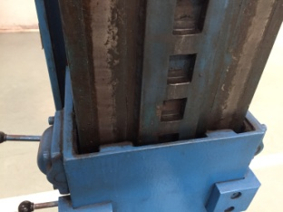

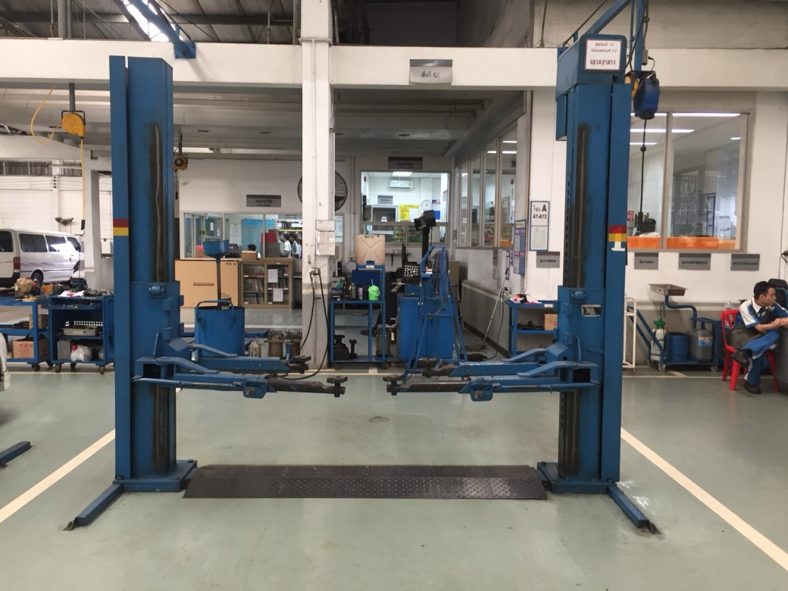

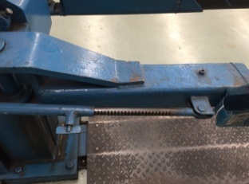

ลำดับ | รายการตรวจเช็ค |  |  | รายละเอียดในการตรวจเช็ค
1 | การรั่วของกระบอกไฮโดรลิค |  |  | ต้องไม่มีคราบน้ำมันรั่วซึมระหว่างแกนลูกสูบกับซีลกันฝุ่น, ระดับน้ำมันในถังต้องไม่ต่ำกว่า MIN
2 | ระบบ Safety Lock |  |  | กลไกต้องอยู่ในสภาพปกติพร้อมใช้งาน
3 | การล๊อคของแขนยกรถ |  |  | ดูที่เฟืองล๊อคที่แขน และตัวล๊อค สามารถล๊อค และปลดล๊อคได้ปกติ
4 | ยางรองยกรถ |  |  | ต้องอยู่ในสภาพดี ไม่ฉีกขาด ขาต่อไม่เสียรูปทรง และน๊อตยึดยางรองขาลิฟท์ต้องแน่น มีครบ
5 | ความต่างระดับแขนลิฟท์ |  |  | ยกลิฟท์ขึ้นให้แขนลิฟท์อยู่ที่ระดับอ้างอิง แขนลิฟท์ซ้ายและขวา อยู่เสมอกันหรือต่างกันไม่เกิน 5 cm.
6 | สลักยึดฟันล็อคแขนลิฟท์ |  |  | สลักยึดฟันล็อคแขนลิฟท์ต้องแน่นไม่คลายตัว
7 | โซ่และลูกรอก |  |  | ไม่มีรอยฉีกขาด และ ไม่เป็นสนิมลูกรอกต้องหมุนได้คล่องตัวในช่วงที่ใช้งาน, หล่อลื่นด้วยจาระบี
8 | ชุดควมคุมลิฟท์ |  |  | คันโยกต้องอยู่ในสภาพสมบูรณ์ไม่บิดงอ และสามารถใช้งานได้ตามปกติ
9 | สกรูยึดฐานลิฟท์ทั้งหมด |  |  | ต้องไม่ชำรุดและขันแน่นทุกตัว
10 | การขึ้น - ลง ของลิฟท์ และสวิทช์ตัดสูงสุด |  |  | การขึ้นลง ราบเรียบไม่สะดุด และเมื่อลิฟท์ขึ้นสูงสุดระบบต้องหยุดทำงานอัตโนมัติ

หมายเหตุ |  | : | ให้เลือกใช้ภาพประกอบให้ตรงตามประเภทลิฟท์ที่ใช้หน้างานจริง

